АП+Прайс

 |  | Рекламное агентство РЕКЛАМА ЛИФТ
 |  | АДРЕСНАЯ ПРОГРАММА И ПРАЙС

 |  | НОВОКОСИНО

РАЙОН
 | Количество стендов | Микрорайон | Кол-во стендов | Цена А6 за 1стенд | Стоимость А6 за Микр | Цена А5 за 1стенд | Стоимость А5 за Микр | Цена А4 за 1стенд | Стоимость А4 за Микр | Цена А3 за 1стенд | Стоимость А3 за Микр | Дата начала РК (период 1мес) | Рекламный носитель
НОВОКОСИНО | 70 | Новокосино (Мирской проезд) | 70 | 90.00 | 6,300.00 | 132.00 | 9,240.00 | 245.00 | 17,150.00 | 450.00 | 31,500.00 | с 5 числа | Закрытый стенд в лифте
Новокосино (Мирской проезд) | 70 | Итог | 70 |  | 6,300.00 |  | 9,240.00 |  | 17,150.00 |  | 31,500.00
Мирской проезд 13 | 6
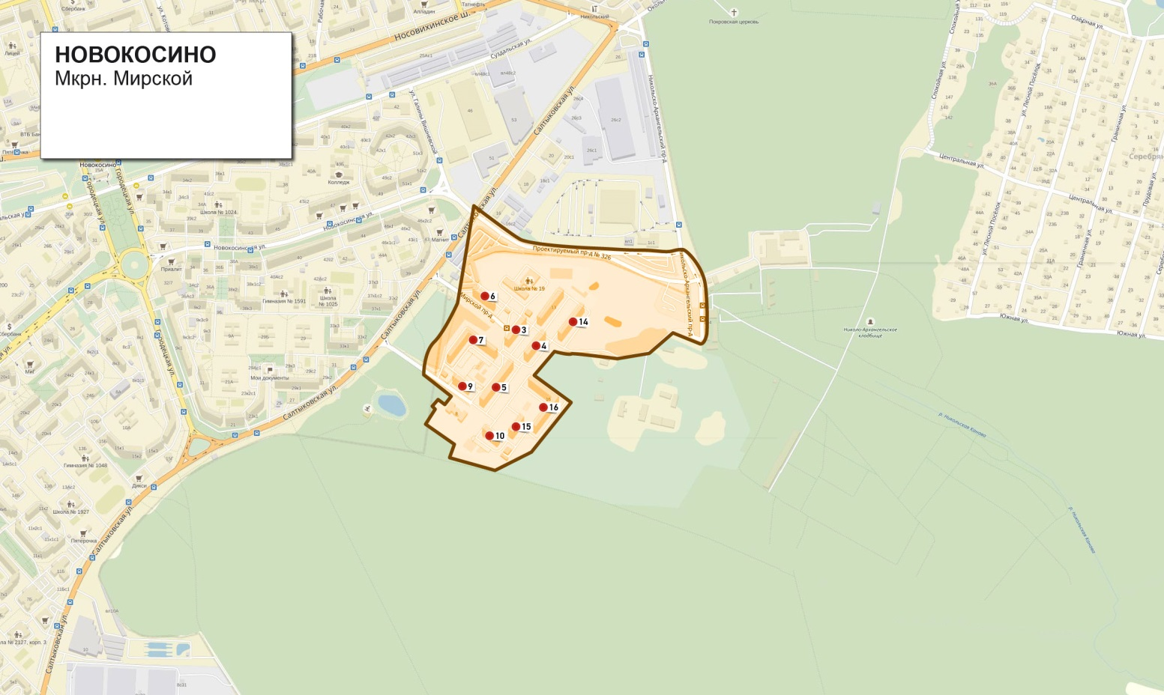
Мирской проезд 14 | 8
Мирской проезд 15 | 4
Мирской проезд 16 | 14
Мирской проезд 3 | 6
Мирской проезд 5 | 8
Мирской проезд 6 | 6
Мирской проезд 7 | 14
Мирской проезд 9 | 4
Общий итог | 70

